Outline
SCENE Outline

Page 1 | Page 2

숲 속의 어느 곳 | 언덕 아래 꼬불꼬불 길

reference | reference
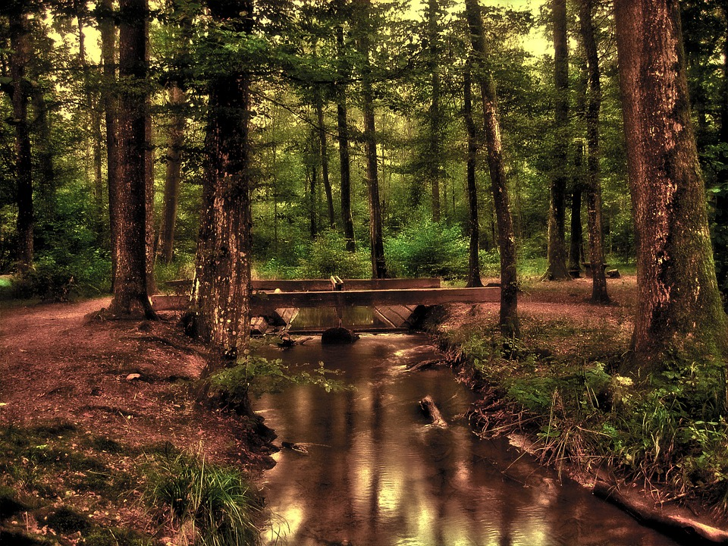 | 

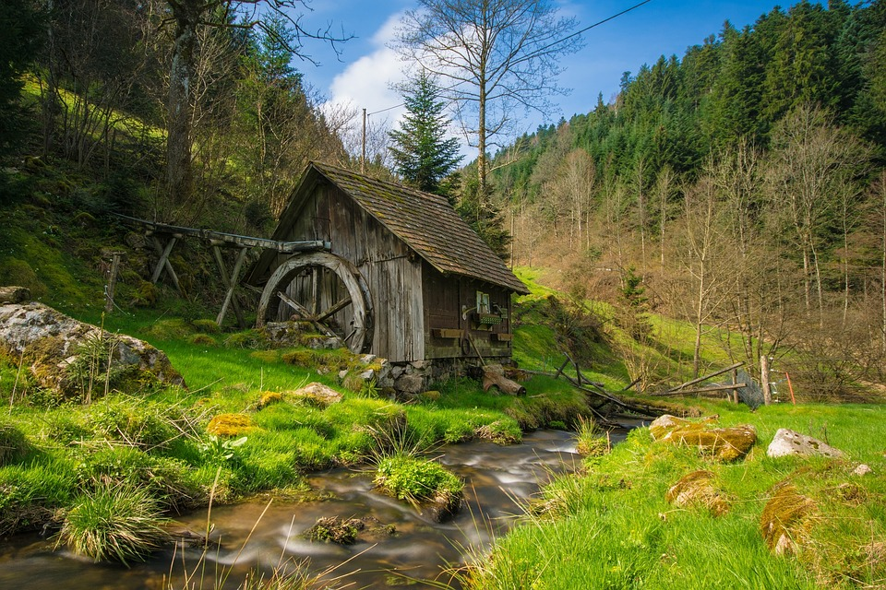 | 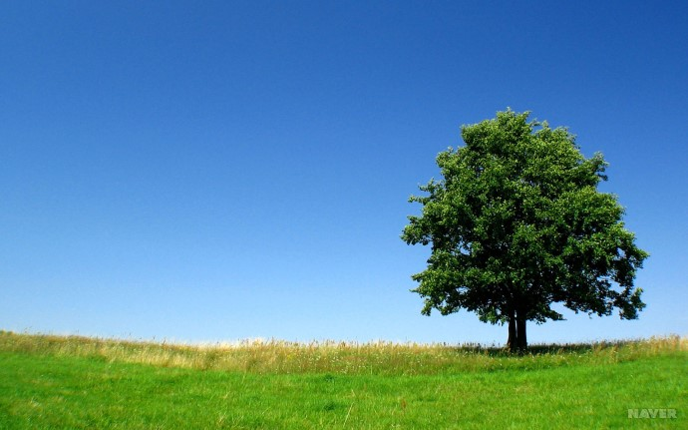

Start_01
START

연출 순서
1. 태양이 떠오른다. 2. 언덕이 올라온다. 3. 강이 언덕 위에 흐르며 강이 흐르는 소리가 들린다. 4. 나무와 풀숲이 형성된다. 5. 나비와 참새가 날아다니며 새소리가 들려온다. 6. 토끼 굴에서 토끼가 나오고 물속에서 거북이 기어 나온다.

Root

캐릭터 선택
이야기 시작
토끼, 거북이
인물 등장
거북이
대화 시작

토끼
대화

이벤트

등장 지형
언덕, 강

오브젝트
태양, 나무, 토끼, 거북

파티클
나비, 참새

사운드
강 흐르는 소리, 새 소리

Scene01
SCENE 1

숲 속 어느 곳

연출 순서
1. 태양이 위로 올라온다. 2. 언덕이 올라온다. 3. 강이 언덕 위에 흐르며 강이 흐르는 소리가 들린다. 4. 나무와 풀숲이 형성된다. 5. 나비와 참새가 날아다니며 새소리가 들려온다. 6. 서로 반대쪽에서 토끼와 거북이 걸어온다. 7. 거북과 토끼가 만나며 대화가 시작된다.

거북_Root

거북
대화 진행
경주를 하자
경주 준비

토끼 외모 칭찬
경주를 하자

날씨 칭찬
경주를 하자

날씨 칭찬
경주를 하자

토끼 외모 칭찬
대화

이벤트

토끼_Root

대화 진행
경주를 하자
토끼
경주 준비

거북이 비하 발언
경주를 하자

자신의 긴 다리 자랑
경주를 하자

자신의 긴 다리 자랑
경주를 하자

거북이 비하 발언
대화

이벤트

스토리 진행

기존 내용 | Scene_1

옛날 토끼와 거북이가 살았습니다. 어느 날 토끼는 거북이에게 "그렇게 기어 다녀서 언제 가느냐"놀렸습니다. 그러자 거북은 "그러면 달리기 시합을 해 보자!"라며 달리기 시합을 하게 되었습니다. | //배경 등장// 옛날 토끼와 거북이가 살았습니다. //거북, 토끼 등장 서로에게 다가가 대화 시작// //위에서 가소로운 듯 거북을 내려다 보는 토끼// 어느 날 토끼는 거북이에게 "그렇게 기어 다녀서 언제 가느냐"놀렸습니다. //비웃는 토끼와 그에 비해 평화로운 표정의 거북// 그러자 거북은 "그러면 달리기 시합을 해 보자!"라며 달리기 시합을 하게 되었습니다. //씬 종료//

스토리 상세 구성

거북 대화 진행 | 토끼 대화 진행

1. 경주를 하자 //"달리기 시합으로 한번 붙어 보자고!!!"_거북// //"하, 지고 엉엉 울지나 말라고"_토끼// //Scene 2로 이동// 2. 토끼 외모 칭찬 //"토끼야 난 학처럼 긴 다리와 강아지처럼 복슬복슬한 털이 정말 부러워."_거북// //"거북 너와 비교해서 매우 뛰어난 토끼님이시지"_토끼// //토끼와 자신의 몸을 비교하는 애니메이션// //'토끼 외모 칭찬'을 제외한 나머지 선택지 출력// 3. 날씨 칭찬 //(태양을 바라보며)// //"오늘은 햇살이 참 좋은 거 같아 너도 그렇지???"_거북// //"그게 중요한게 아닌거 같은데???"_토끼// //팔짱을 끼며 거북을 내려다 보는 토끼// //'날씨 칭찬'을 제외한 나머지 선택지 출력// | 1. 경주를 하자 //"네까짓 게 나랑 비교가 될거같아??"_토끼// //"길고 짧은 건 한번 대봐야 할지!!"_거북// //고개를 크게 흔들며 의아해하는 애니메이션// //Scene 2로 이동// 2. 거북이 비하 발언 //"팔다리 모두 짧은 네가 어떻게 나와 시합을 할 생각을 한거지??"_토끼// //"그런 조건은 상관이 없다고!!"_거북// //팔을 W로 하며 고개를 기울인다// //'비하 발언'을 제외한 나머지 선택지 출력// 3. 자신의 긴 다리 자랑 //"봐 봐 너와 비교가 안 되는 긴~ 다리를"// //자신의 다리를 손으로 짚으면서 미끄러져 올린다.// //'긴 다리 자랑'을 제외한 나머지 선택지 출력//

이벤트 트리거

거북 진행 | 토끼 진행

Start_02
START

연출 순서
1. 태양이 떠오른다. 2. 언덕이 올라온다. 3. 강이 언덕 위에 흐르며 강이 흐르는 소리가 들린다.. 4. 나무와 풀 숲이 형성이 된다. 5. 나비와 참새가 날라다니며 새소리가 들려온다. 6. 토끼 굴에서 토끼가 나오고 물 속에서 거북이 기어나온다.

Root

캐릭터 선택
이야기 시작
토끼, 거북이
인물 등장
거북이
대화 시작

토끼
대화

이벤트

등장 지형
언덕, 강

오브젝트
태양, 나무, 토끼, 거북

파티클
나비, 참새

사운드
강 흐르는 소리, 새 소리

Scene02
SCENE 2

언덕 아래 꼬불꼬불 길

연출 순서
1. 태양과 언덕이 떠오른다. 2. 태양 주변에 구름이 생기며 주변에 참새가 날아다닌다. 3. 언덕의 정상부에는 경주의 끝을 알 수 있는 깃발이 생긴다. 4. 언덕의 중간 중간에 나무와 돌이 언덕아래서 올라온다. 5. 출발 지점에 토끼와 거북이가 걸어 등장한다.

거북_Root

Game 터치로 앞으로 나아간다. But 빠르게 토끼가 나아간다.
거북의 선택
준비 자리로
앞서 나가는 토끼

거북의 선택
포기하지 말자
열심히 나아간다
결승점 도착

잠시 쉬자

포기할까
대화

이벤트

토끼_Root

Game 터치로 앞으로 나아간다. But 빠르게 토끼가 나아간다.
토끼의 선택
준비 자리로
앞서 나가는 토끼

토끼의 선택
뒤 돌아보기
나무 아래 취침
거북 결승점 도착
토끼 기상 후 후회

잠시 쉬자

뭉친 근육 풀기
대화

이벤트

진행 스토리 내용

Scene_2

많은 친구들이 찾아온 달리기 시합날 꼬부라진 길과 언덕으로 올라가는 길에 바위와 커다란 나무와 그늘이 있는 경기장 오른쪽 편에 염소아저씨의 시작을 알리는 소리 "준비 시~작!" 잽싸게 결승점 언덕 위로 나아가는 토끼 앞으로 조금씩 나아가는 거북이와 카메라 토끼는 역시나 재빠르게 결승전 앞의 언덕까지 쏜살같이 도착하였습니다. 하지만 거북이는 이제 시작점을 지나고 있었습니다. "저렇게 느린 거북이가 나에게 시합을 하자고 하다니" 라는 자만을 부리며 토끼는 언덕 위에 나무그늘 아래에서 잠이 들게 됩니다. 언덕아래 나무그늘에서 바위를 베고 잠이 들게 되는 토끼 거북이는 토끼가 잠을 자는 동안 열심히 달렸습니다. 열심히 땅을 기어서 가는 거북이 모습표현 2배로 가속되는 UI를 띠워주고 애니메이션 속도2배로 전환 시간의 경과는 어두워짐으로 표현 거북이의 외침에 토끼가 잠이 깨어 기지개를 켰을 때 거북이는 결승점에 도달하여 토끼를 내려다보고 있었습니다. 깃발을 뽑아 흔들고 있는 거북이 토끼는 자신의 자만을 후회하며 꽁무니를 빼며 도망갔습니다.

대화 상세 설정

거북 대화 진행 | 토끼 대화 진행

 | 1. 경주를 하자 //"네까짓 게 나랑 비교가 될거같아??"_토끼 //"길고 짧은 건 한번 대봐야 할지!!"_거북 //고개를 크게 흔들며 의아해하는 애니메이션 //Scene 2로 이동 2. 거북이 비하 발언 //"팔다리 모두 짧은 네가 어떻게 나와 시합을 할 생각을 한거지??"_토끼 //"그런 조건은 상관이 없다고!!"_거북 //팔을 W로 하며 고개를 기울인다 3. 자신의 긴 다리 자랑 //"봐 봐 너와 비교가 안 되는 긴~ 다리를" //"존버는" //자신의 다리를 손으로 짚으면서 미끄러져 올린다.

Sheet1
대화

이벤트

